Лист 1
Прайс-лист
МИР ПРЯЖИ

В валюте: руб. (курс 1).
Цены указаны на 07.08.2020

№ | Номенклатура/ Характеристика номенклатуры | Описание | Изображение | Артикул | Цена | Ед. | Остаток | Ссылка на сайт
 | Блестки 28мл, GLITZ IT, черный . | Блестки 28мл, GLITZ IT, черный . | 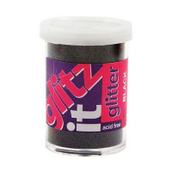 | GLT109 | 74.16 |  |  | Изображение
 | Блестки 28мл, GLITZ IT, черный . |  |  |  | 74.16 | шт | 1 | Изображение
 | Блестки мелкие, 25 гр, зелёный | Блестки мелкие, 25 гр, зелёный |  | PMA401405 | 118.83 |  |  | Изображение
 | Блестки мелкие, 25 гр, зелёный |  |  |  | 118.83 | шт | 1 | Изображение
 | Блестки мелкие, 25 гр, красный | Блестки мелкие, 25 гр, красный |  | PMA401404 | 117.03 |  |  | Изображение
 | Блестки мелкие, 25 гр, красный |  |  |  | 117.03 | шт | 8 | Изображение
 | Блестки мелкие, 25 гр, чёрный | Блестки мелкие, 25 гр, чёрный |  | PMA401406 | 118.83 |  |  | Изображение
 | Блестки мелкие, 25 гр, чёрный |  |  |  | 118.83 | шт | 2 | Изображение
 | Декоративная присыпка (топпинг) Luxart Topping декоративная слюда, 0.1-0.3 мм, белая 25 мл | Декоративная присыпка (топпинг) Luxart Topping декоративная слюда, 0.1-0.3 мм, белая 25 мл | 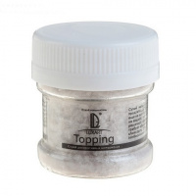 | TP03V25 | 61.08 |  |  | Изображение
 | Декоративная присыпка (топпинг) Luxart Topping декоративная слюда, 0.1-0.3 мм, белая 25 мл |  |  |  | 61.08 | шт | 5 | Изображение
 | Декоративная присыпка (топпинг) Luxart Topping декоративная слюда, 0.1-0.3 мм, зеленая 25 мл | Декоративная присыпка (топпинг) Luxart Topping декоративная слюда, 0.1-0.3 мм, зеленая 25 мл | 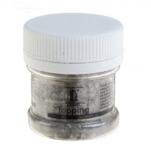 | TP04V25 | 61.08 |  |  | Изображение
 | Декоративная присыпка (топпинг) Luxart Topping декоративная слюда, 0.1-0.3 мм, зеленая 25 мл |  |  |  | 61.08 | шт | 9 | Изображение
 | Декоративные Блестки Luxart Glitter Оранжевый 20 мл | Декоративные Блестки Luxart Glitter Оранжевый 20 мл | 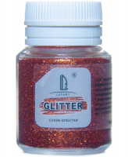 | GL23V20 | 47.77 |  |  | Изображение
 | Декоративные Блестки Luxart Glitter Оранжевый 20 мл |  |  |  | 47.77 | шт | 27 | Изображение
 | Декоративные Блестки Luxart Glitter Черный 20 мл | Декоративные Блестки Luxart Glitter Черный 20 мл | 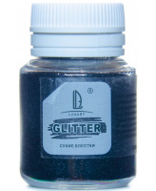 | GL22V20 | 47.77 |  |  | Изображение
 | Декоративные Блестки Luxart Glitter Черный 20 мл |  |  |  | 47.77 | шт | 27 | Изображение
 | Декоративные Блестки LuxGlitter Белый 20 мл | Декоративные Блестки LuxGlitter Белый 20 мл |  | GL7V20 | 47.77 |  |  | Изображение
 | Декоративные Блестки LuxGlitter Белый 20 мл |  |  |  | 47.77 | шт | 30 | Изображение
 | Декоративные Блестки LuxGlitter Бронза 20 мл | Декоративные Блестки LuxGlitter Бронза 20 мл |  | GL9V20 | 40.00 |  |  | Изображение
 | Декоративные Блестки LuxGlitter Бронза 20 мл |  |  |  | 40.00 | шт | 25 | Изображение
 | Декоративные Блестки LuxGlitter Голографический белый 20 мл | Декоративные Блестки LuxGlitter Голографический белый 20 мл | 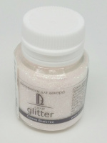 | GL16V20 | 58.15 |  |  | Изображение
 | Декоративные Блестки LuxGlitter Голографический белый 20 мл |  |  |  | 58.15 | шт | 42 | Изображение
 | Декоративные Блестки LuxGlitter Голографическое золото 20 мл | Декоративные Блестки LuxGlitter Голографическое золото 20 мл |  | GL4V20 | 50.54 |  |  | Изображение
 | Декоративные Блестки LuxGlitter Голографическое золото 20 мл |  |  |  | 50.54 | шт | 48 | Изображение
 | Декоративные Блестки LuxGlitter Голографическое золото палочки (0,2*1,5 мм) 20 мл | Декоративные Блестки LuxGlitter Голографическое золото палочки (0,2*1,5 мм) 20 мл | 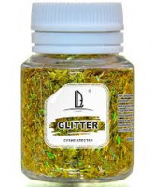 | GL17V20 | 58.15 |  |  | Изображение
 | Декоративные Блестки LuxGlitter Голографическое золото палочки (0,2*1,5 мм) 20 мл |  |  |  | 58.15 | шт | 41 | Изображение
 | Декоративные Блестки LuxGlitter Голографическое серебро 20 мл | Декоративные Блестки LuxGlitter Голографическое серебро 20 мл |  | GL5V20 | 50.54 |  |  | Изображение
 | Декоративные Блестки LuxGlitter Голографическое серебро 20 мл |  |  |  | 50.54 | шт | 37 | Изображение
 | Декоративные Блестки LuxGlitter Голографическое серебро палочки (0,2*1,5 мм) 20 мл | Декоративные Блестки LuxGlitter Голографическое серебро палочки (0,2*1,5 мм) 20 мл | 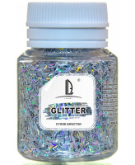 | GL18V20 | 58.15 |  |  | Изображение
 | Декоративные Блестки LuxGlitter Голографическое серебро палочки (0,2*1,5 мм) 20 мл |  |  |  | 58.15 | шт | 55 | Изображение
 | Декоративные Блестки LuxGlitter Голубой 20 мл | Декоративные Блестки LuxGlitter Голубой 20 мл |  | GL8V20 | 47.77 |  |  | Изображение
 | Декоративные Блестки LuxGlitter Голубой 20 мл |  |  |  | 47.77 | шт | 54 | Изображение
 | Декоративные Блестки LuxGlitter Зеленый 20 мл | Декоративные Блестки LuxGlitter Зеленый 20 мл |  | GL3V20 | 47.77 |  |  | Изображение
 | Декоративные Блестки LuxGlitter Зеленый 20 мл |  |  |  | 47.77 | шт | 25 | Изображение
 | Декоративные Блестки LuxGlitter Золото 20 мл | Декоративные Блестки LuxGlitter Золото 20 мл |  | GL1V20 | 47.77 |  |  | Изображение
 | Декоративные Блестки LuxGlitter Золото 20 мл |  |  |  | 47.77 | шт | 16 | Изображение
 | Декоративные Блестки LuxGlitter Золото крупное 20 мл | Декоративные Блестки LuxGlitter Золото крупное 20 мл |  | GL14V20 | 47.77 |  |  | Изображение
 | Декоративные Блестки LuxGlitter Золото крупное 20 мл |  |  |  | 47.77 | шт | 69 | Изображение
 | Декоративные Блестки LuxGlitter Золото палочки (0,2*1,5 мм) 20 мл | Декоративные Блестки LuxGlitter Золото палочки (0,2*1,5 мм) 20 мл | 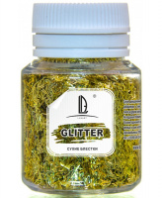 | GL19V20 | 58.15 |  |  | Изображение
 | Декоративные Блестки LuxGlitter Золото палочки (0,2*1,5 мм) 20 мл |  |  |  | 58.15 | шт | 63 | Изображение
 | Декоративные Блестки LuxGlitter Коричневый темный 20 мл | Декоративные Блестки LuxGlitter Коричневый темный 20 мл |  | GL10V20 | 47.77 |  |  | Изображение
 | Декоративные Блестки LuxGlitter Коричневый темный 20 мл |  |  |  | 47.77 | шт | 26 | Изображение
 | Декоративные Блестки LuxGlitter Красный 20 мл | Декоративные Блестки LuxGlitter Красный 20 мл |  | GL6V20 | 47.77 |  |  | Изображение
 | Декоративные Блестки LuxGlitter Красный 20 мл |  |  |  | 47.77 | шт | 28 | Изображение
 | Декоративные Блестки LuxGlitter Медовый 20 мл | Декоративные Блестки LuxGlitter Медовый 20 мл | 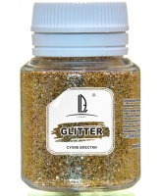 | GL21V20 | 47.44 |  |  | Изображение
 | Декоративные Блестки LuxGlitter Медовый 20 мл |  |  |  | 47.44 | шт | 30 | Изображение
 | Декоративные Блестки LuxGlitter Розовый 20 мл | Декоративные Блестки LuxGlitter Розовый 20 мл |  | GL13V20 | 47.77 |  |  | Изображение
 | Декоративные Блестки LuxGlitter Розовый 20 мл |  |  |  | 47.77 | шт | 37 | Изображение
 | Декоративные Блестки LuxGlitter Серебро 20 мл | Декоративные Блестки LuxGlitter Серебро 20 мл |  | GL2V20 | 47.77 |  |  | Изображение
 | Декоративные Блестки LuxGlitter Серебро 20 мл |  |  |  | 47.77 | шт | 59 | Изображение
 | Декоративные Блестки LuxGlitter Серебро крупное 20 мл | Декоративные Блестки LuxGlitter Серебро крупное 20 мл |  | GL15V20 | 47.77 |  |  | Изображение
 | Декоративные Блестки LuxGlitter Серебро крупное 20 мл |  |  |  | 47.77 | шт | 62 | Изображение
 | Декоративные Блестки LuxGlitter Серебро палочки (0,2*1,5 мм) 20 мл | Декоративные Блестки LuxGlitter Серебро палочки (0,2*1,5 мм) 20 мл | 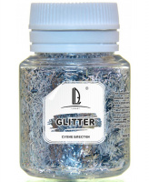 | GL20V20 | 47.77 |  |  | Изображение
 | Декоративные Блестки LuxGlitter Серебро палочки (0,2*1,5 мм) 20 мл |  |  |  | 47.77 | шт | 62 | Изображение
 | Декоративные Блестки LuxGlitter Синий 20 мл | Декоративные Блестки LuxGlitter Синий 20 мл |  | GL11V20 | 47.77 |  |  | Изображение
 | Декоративные Блестки LuxGlitter Синий 20 мл |  |  |  | 47.77 | шт | 28 | Изображение
 | Декоративные Блестки LuxGlitter Фиолетовый 20 мл | Декоративные Блестки LuxGlitter Фиолетовый 20 мл |  | GL12V20 | 47.77 |  |  | Изображение
 | Декоративные Блестки LuxGlitter Фиолетовый 20 мл |  |  |  | 47.77 | шт | 35 | Изображение
 | Набор глиттера AR174 4 цвета | Набор глиттера AR174 4 цвета | 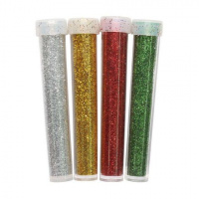 | 7726977 | 75.48 |  |  | Изображение
 | Набор глиттера AR174 4 цвета |  |  |  | 75.48 | упак | 19 | Изображение
 | Набор глиттера неонового American Crafts "WOW!" (24шт. х 25г) | Набор глиттера неонового American Crafts "WOW!" (24шт. х 25г) |  | 27468 | 1500.00 |  |  | Изображение
 | Набор глиттера неонового American Crafts "WOW!" (24шт. х 25г) |  |  |  | 1500.00 | шт | 19 | Изображение
 | Набор глиттера неонового American Crafts "WOW!" (4шт.х25г) | Набор глиттера неонового American Crafts "WOW!" (4шт.х25г) | 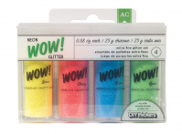 | 27426 | 287.00 |  |  | Изображение
 | Набор глиттера неонового American Crafts "WOW!" (4шт.х25г) |  |  |  | 287.00 | шт | 4 | Изображение
 | Набор глиттера неонового American Crafts "WOW!" (8шт. х 25г) | Набор глиттера неонового American Crafts "WOW!" (8шт. х 25г) | 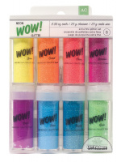 | 27427 | 525.00 |  |  | Изображение
 | Набор глиттера неонового American Crafts "WOW!" (8шт. х 25г) |  |  |  | 525.00 | шт | 13 | Изображение
 | Набор глиттера переливающегося American Crafts "WOW!" (4шт.х25г) | Набор глиттера переливающегося American Crafts "WOW!" (4шт.х25г) | 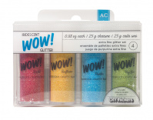 | 27428 | 287.00 |  |  | Изображение
 | Набор глиттера переливающегося American Crafts "WOW!" (4шт.х25г) |  |  |  | 287.00 | шт | 2 | Изображение
 | Набор глиттера переливающегося American Crafts "WOW!" (24шт. х 25г) | Набор глиттера переливающегося American Crafts "WOW!" (24шт. х 25г) |  | 27430 | 1490.00 |  |  | Изображение
 | Набор глиттера переливающегося American Crafts "WOW!" (24шт. х 25г) |  |  |  | 1490.00 | шт | 3 | Изображение
 | Набор глиттера переливающегося American Crafts "WOW!" (8шт. х 25г) | Набор глиттера переливающегося American Crafts "WOW!" (8шт. х 25г) | 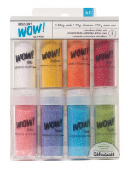 | 27429 | 525.00 |  |  | Изображение
 | Набор глиттера переливающегося American Crafts "WOW!" (8шт. х 25г) |  |  |  | 525.00 | шт | 14 | Изображение
 | Набор глиттера с блестками American Crafts "WOW!" На каждый день 1 (8шт.x8,5г) | Набор глиттера с блестками American Crafts "WOW!" На каждый день 1 (8шт.x8,5г) | 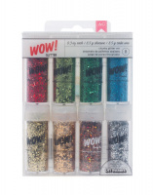 | 27389 | 525.00 |  |  | Изображение
 | Набор глиттера с блестками American Crafts "WOW!" На каждый день 1 (8шт.x8,5г) |  |  |  | 525.00 | шт | 25 | Изображение
 | Набор глиттера экстра-мелкого American Crafts "WOW!" (12шт. х 9,6г) | Набор глиттера экстра-мелкого American Crafts "WOW!" (12шт. х 9,6г) | 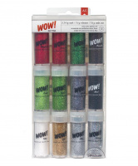 | 27394 | 795.00 |  |  | Изображение
 | Набор глиттера экстра-мелкого American Crafts "WOW!" (12шт. х 9,6г) |  |  |  | 795.00 | шт | 17 | Изображение
 | Набор глиттера экстра-мелкого American Crafts "WOW!" На каждый день 2 (4шт.x9.6г) | Набор глиттера экстра-мелкого American Crafts "WOW!" На каждый день 2 (4шт.x9.6г) | 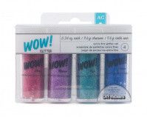 | 27382 | 298.00 |  |  | Изображение
 | Набор глиттера экстра-мелкого American Crafts "WOW!" На каждый день 2 (4шт.x9.6г) |  |  |  | 298.00 | шт | 11 | Изображение
 | Набор глиттера экстра-мелкого American Crafts "WOW!" На каждый день 2 (8шт.x9.6г) | Набор глиттера экстра-мелкого American Crafts "WOW!" На каждый день 2 (8шт.x9.6г) | 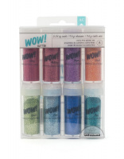 | 27383 | 525.00 |  |  | Изображение
 | Набор глиттера экстра-мелкого American Crafts "WOW!" На каждый день 2 (8шт.x9.6г) |  |  |  | 525.00 | шт | 39 | Изображение
 | Набор глиттера экстра-мелкого American Crafts "WOW!" На каждый день 3 (4шт.x9.6г) | Набор глиттера экстра-мелкого American Crafts "WOW!" На каждый день 3 (4шт.x9.6г) | 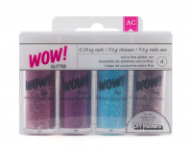 | 27384 | 298.00 |  |  | Изображение
 | Набор глиттера экстра-мелкого American Crafts "WOW!" На каждый день 3 (4шт.x9.6г) |  |  |  | 298.00 | шт | 11 | Изображение
 | Набор глиттера"American Crafts" «DIY Shop WOW!» (4шт. х 9,6г) | Набор глиттера"American Crafts" «DIY Shop WOW!» (4шт. х 9,6г) | 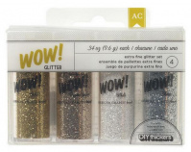 | 366605 | 298.00 |  |  | Изображение
 | Набор глиттера"American Crafts" «DIY Shop WOW!» (4шт. х 9,6г) |  |  |  | 298.00 | шт | 14 | Изображение

